상품제안서
케미 레트로 블루투스스피커 | 상품코드: S27034

 |  |  |  |  |  |  | 02-713-8555 | www.synergygift.co.kr
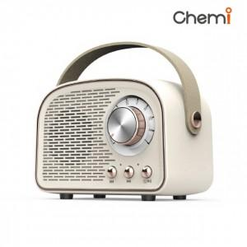

【상세/제작정보】 | <p>제품색상 : 아이보리</p><p>인쇄가능사이즈 : 본체 윗면 50x40mm / 본체손잡이 80x11mm</p>

【인쇄/포장옵션】 | 실크, 레이저, 풀칼라 / 포장지포장

【공급단가】 | 수량 | 50~ | 100~ | 500~ | 1,000~ | 2,000~
*VAT별도 | 단가 | 14,110원 | 13,590원 | 13,060원 | 12,540원 | 12,230원

【상품 URL】 | https://www.synergygift.co.kr:443/src/goods_detail.php?gdno=27034

